5
 | HOJA DE INSTRUCCIÓN DE INSPECCION/RECIBO DE MATERIA PRIMA

 | No. |  |  |  | Fecha de Inspección:
 | 5 |  |  |  | 4 de agosto de 2023

Descripción de Materia Prima recibida: |  |  | Proveedor: |  | Factura No. |  | Fecha de Factura:
Lamina en Hoja. Cal. 22 A1008-DS |  |  | Serviacero Planos S de RL de CV |  | LE 288671 |  | 03/08/2023

Calibre de lámina |  | No. de pedido |  | No. de rollo |  | No. de Pz./Kg.

0.0285" - 0.0315" |  | 233125281 |  | 2348589 |  | 500/8915

Lecturas de muestreo:

Ancho | Largo |  | Instrucciones para la Inspección: 1.- Deberán ser revisadas las propiedades mecánicas y la composición química del material de acuerdo a especificaciones técnicas establecidas en el reverso de este documento contra certificado de material (CM) si éstas cumplen se marca con una o en su defecto, si no cumplen cun una en la columna CM correspeondiente. 2,- Se evalua el aspecto dimensional, midiendo el espesor como se indica en la figura. Nota: Si al menos un aspecto no se cumple se rechaza el material y se actua conforme al procedimeinto MP-7.10
0.0293 | 0.0296
0.0292 | 0.0297
0.0291 | 0.0291
0.0291 | 0.0298
0.0292 | 0.0298
0.0295 | 0.0295
0.0291 | 0.0293
0.0290 | 0.0292
0.0289 | 0.0291
0.0291 | 0.0290

Observaciones a los resultados dimensiónales, propiedades mecánicas y requerimientos químicos:

Material dentro de especificacion

Aceptación | √ |  |  |  | Rechazo

Observaciones a la disposición de la Materia Prima:
Se liberan 500 piezas, con un total de 8915 Kg.

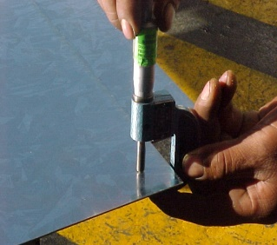
 |  |  |  |  | NOTA: En la imagen se indican los lugares para toma de lectura del espesor de lámina, utilizando micrómetro para espesores en el rango adecuado.

Nombre y Firma

LAURA
Aseguramiento de Calidad

